상품제안서
테이크아웃용 10온스종이컵(4도풀칼라인쇄) | 상품코드: F01406

 |  |  |  |  |  |  | 02-412-0044 | www.easy1.co.kr
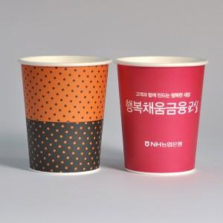 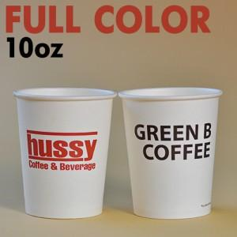

【상세/제작정보】

【인쇄/포장옵션】 | 풀칼라 / 포장불가능

【공급단가】 | 수량 | 1,000~ | 2,000~ | 3,000~ | 5,000~ | 10,000~
*VAT별도 | 단가 | 200원 | 190원 | 180원 | 170원 | 160원

【상품 URL】 | https://dev.easy1.co.kr:443/src/goods_detail.php?gdno=1406

